Додаток №1_форма пропозиції
Додаток №1 до Запиту_2472_2474_SP
Форма цінової пропозиції

(Назва Учасника), надає свою пропозицію щодо участі у закупівлі Спеціалізованого спорядження
Відомості про підприємство |  |  | Повне найменування учасника – суб’єкта господарювання
 |  |  | Ідентифікаційний код за ЄДРПОУ або реєстраційний номер облікової картки платника податків
 |  |  | Реквізити (адреса - юридична та фактична, телефон, факс, телефон для контактів, e-mail, розрахунковий рахунок)
Відомості про особу (осіб), які уповноважені представляти інтереси Учасника |  |  | (Прізвище, ім’я, по батькові, посада, контактний телефон)
УВАГА! В розділі "Пропозиція" Учаснику необхідно вказати: модель, торгову марку, виробника та детально зазначати технічні характеристики продукції у відповідності до параметрів та вимог технічного опису даної таблиці та обов’язково надати фото. Жилет: Відповідність вимогам ДСТУ EN ISO 12402-5:2020 та EN ISO 12402-6:2020. У разі виявлення неякісного товару або такого, що не відповідає умовам договору, учасник-переможець зобов’язаний замінити неякісний товар протягом 5 робочих днів з моменту виявлення неякісного товару на якісний без будь-якої додаткової оплати з боку замовника.

№ з/п | Технічні характеристики та опис |  |  |  |  |  | Ціна, за одиницю, (з урахуванням всіх податків і зборів) * | Вартість, грн., (з урахуванням всіх податків і зборів) *
 | Запит** |  | Пропозиція (вказати модель, торгову марку, виробника, параметри та характеристики продукції, фото обов'язково) |  | Кількість | Одиниці вимірювання
 | Найменування | Технічні вимоги до товару | Назва та фото | Технічні вимоги до товару
ЛОТ 1
1 | 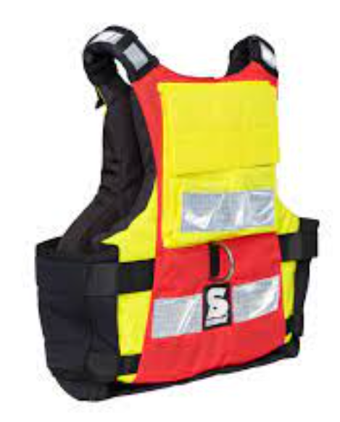 Жилет страхувальний Secumar Swift | Рoзміри: L - 5 шт.; XL - 5 шт.; XXL - 5 шт.; Плавучість: супер м'яка піна палвучості - для максимальног окомфорту Тип No 17542 - Жилет/ рятувальний жилет Type 50 Відповідно до: EN ISO 12402-5:2020 та EN ISO 12404-6:2020 Колір: червоно-чорний Обладнання: повністю еластичні неопренові бічні панелі із застібкою на липучці Швидкознімний нагрудний ремінь - для активного та пасивного порятунку, зі скалдною пряжкою, силовою відхиляючою пластиною та м'ячем, що відкривається; D-подібне кільце коров'ячий хвіст - для стикування страхувальних строп м'які плечові лямки зі світловідбиваючими смугами на плечах 2 кишені для карабінів, аварійних ножів тощо. Чохол на шию - для дрібних предметів, що зберігаються без втрат; Задня кишеня всередині з сітчастої тканини для аптечки; Зовнішня задня кишеня на липучці для ідентифікації; Утримуючий пристрій карабіна з швидкознімним відкриванням 2 універсальні кріпильні пластини для ножів і т.д. Петлі спереду і ззаду для кріплення пахового ременя. Жилет: Відповідність вимогам ДСТУ EN ISO 12402-5:2020 та EN ISO 12402-6:2020 |  |  | 15 | шт |  | 0.00 ₴

Всього вартість пропозиції по ЛОТ №1, грн* |  |  |  |  |  |  | 0.00
ЛОТ 2
1 | 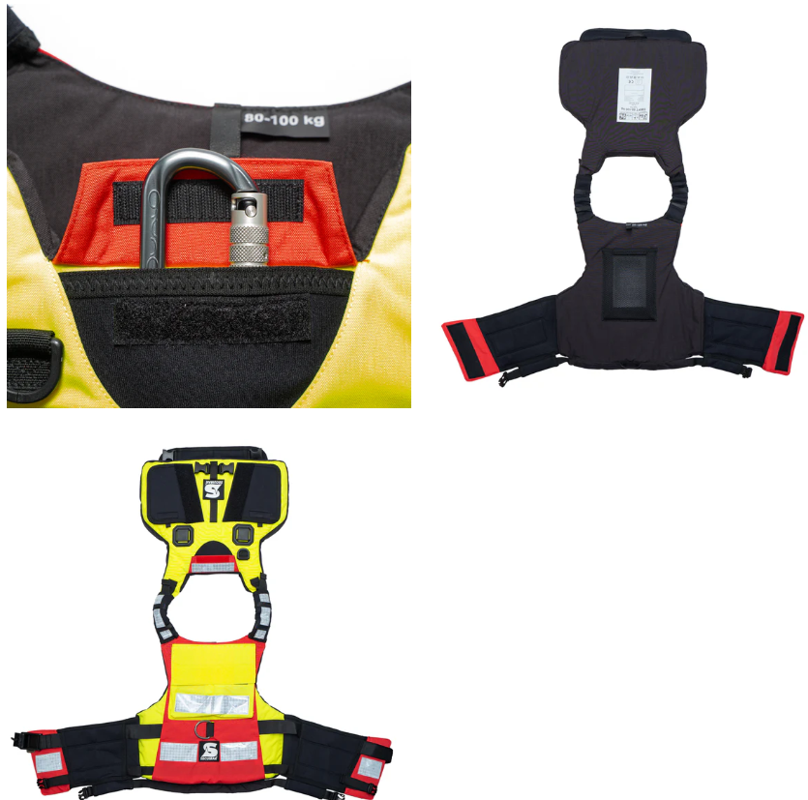 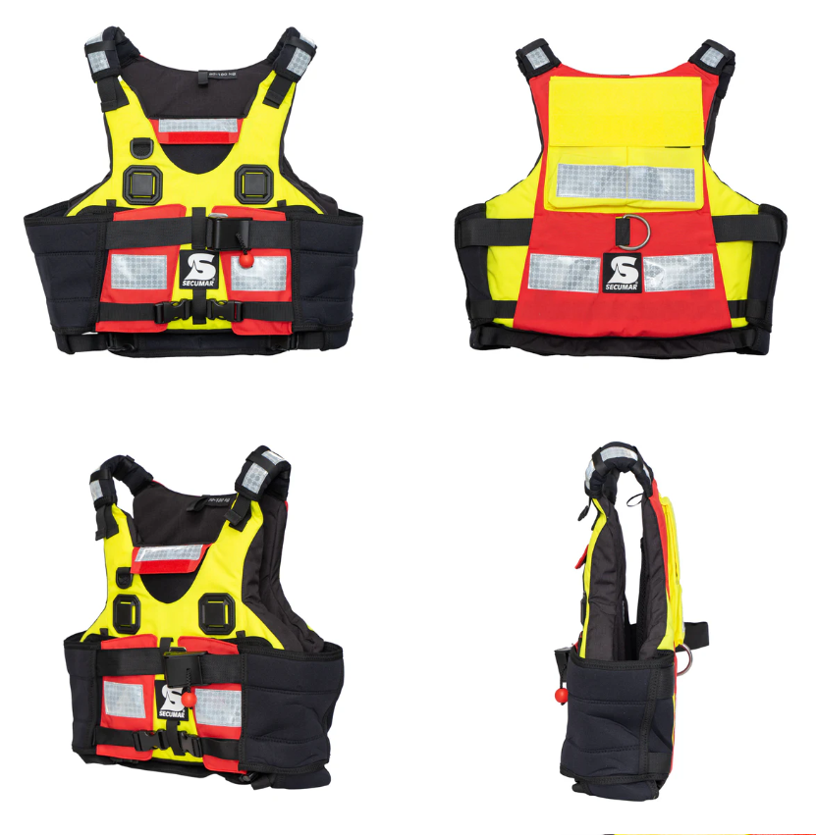 Жилет страхувальний Secumar Swift або аналог | Розміри: S - 7 шт.; M - 4 шт.; L - 4 шт.; XL - 2 шт.; Плавучість: супер м'яка піна плавучості - для максимального комфорту; Тип No 17542 - Жилет / рятувальний жилет Type 50 Відповідно до: EN ISO 12402-5:2020 та EN ISO 12402-6:2020 Колір: червоно-чорний; Обладнання: повністю еластичні неопренові бічні панелі із застібкою на липучці; Швидкознімний нагрудний ремінь - для активного та пасивного порятунку, зі складною пряжкою, силовою відхиляючою пластиною та м'ячем, що відкривається; D-подібне кільце коров'ячий хвіст - для стикування страхувальних строп; м'які плечові лямки зі світловідбиваючими смугами на плечах; 2 кишені для карабінів, аварійних ножів тощо. Чохол на шию - для дрібних предметів, що зберігаються без втрат. Задня кишеня всередині з сітчастої тканини для аптечки; Зовнішня задня кишеня на липучці для ідентифікації; Утримуючий пристрій карабіна з швидкознімним відкриванням; 2 універсальні кріпильні пластини для ножів і т.д. Петлі спереду і ззаду для кріплення пахового ременя. Жилет страхувальний Secumar Swift - Відповідність вимогам ДСТУ EN ISO 12402-5:2020 та EN ISO 12402-6:2020 |  |  | 17 | шт |  | 0.00 ₴

2 | 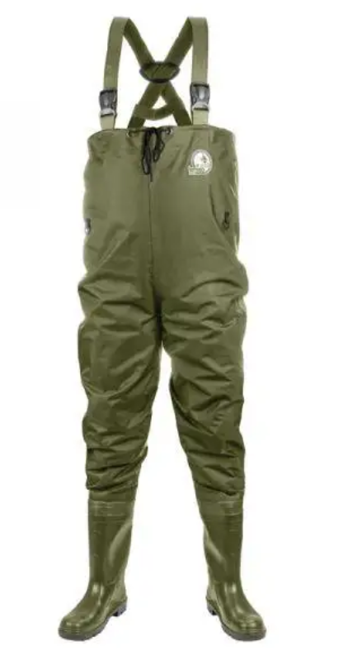 Заброди Lemigo або аналог | Розміри: Розмір 40 (25,5 см стелька) - 2 шт; Розмір 41 (26,5 см стелька) - 2 шт; Розмір 42 (27 см стелька) - 2 шт; Розмір 43 (28 см стелька) - 1 шт; Розмір 44 (28,5 см стелька) - 2 шт; Розмір 47 (30,5 см стелька) - 3 шт; Матеріал верхньої частини: Нейлон 210D з внутрішнім прогумованим (PVC) шаром (для водонепроникності); Матеріал нижньої частини: (чоботи / нижня піногумова частина) - Водостійка пеногумова (EVA) / пінорума (EVA-піна) Підкладка: Дихаюча вологовідвідна сітка; Підошва: Антиковзка, спеціально продумана для риболовних місць; Водо- / вологозахист: Прогумовані шари + водонепроникний верхній матеріал; Додаткові елементи: Внутрішній водонепроникний кишеня; Регульовані лямки / ремінь на талії; Підсилення в місцях згину (коліна); Вага / маса: приблизно 2 кг; Обхват грудей: 120 см. |  |  | 12 | шт |  | 0.00 ₴

3 | 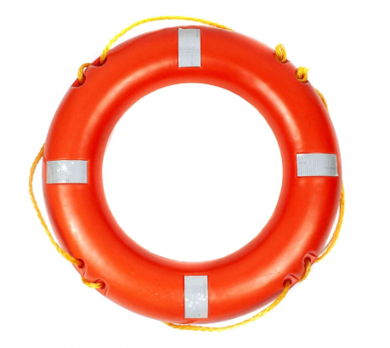 Рятувальний круг | Технічні характеристики: Колір: УФ-стійкий, помаранчевий; Матеріал оболонки: Поліетилен високого тиску; Матеріал заповнювача: Пінополіуретан; Рятувальний леєр Полоси світлоповертаючей стрічки Розміри: Зовнішній діаметр - 72 см; Внутрішній діаметр - 42 см; Маса: 2.5 кг; Відповідність вимогам: ДСТУ EN ISO 12402, ДСТУ 4100 |  |  | 2 | шт |  | 0.00 ₴
Всього вартість пропозиції по ЛОТ №2, грн* |  |  |  |  |  |  | 0.00
* Товариство Червоного Хреста України є громадською неприбутковою організацією і просить надати максимальні знижки на товар, вказаний у ціновій пропозиції.
** Закупівля здійснюється окремими лотами.
Пропозицію надати у форматі .pdf та у форматі Exel
Умови оплати (прописати) : _______ (у % післяплата / передплата) окремо ЛОТ 1 та ЛОТ 2
Термін поставки (прописати): _______ (календарних днів з моменту укладення договору та оформлення замовлення) окремо ЛОТ 1 та ЛОТ 2
Примітка: вартість одиниці продукції та загальну вартість пропозиції потрібно заповнювати у гривнях, зазначаючи цифрове значення, яке має не більше двох знаків після коми.
Ми погоджуємось, що всі витрати, пов’язані з пакуванням, доставкою товару, завантажувально-розвантажувальними роботами, здійснюються за рахунок Постачальника за адресою: м. Київ, вул.Ділова, 3 Ми підтверджуємо, що при подачі пропозиції маємо всі запропоновані товари на складі Учасника і відвантаження можливе протягом узгодженого терміну поставки товарів.
Ми погоджуємося та ознайомлені з умовами типового Договору ТЧХУ (Додаток №2 до Запиту).
Ми погоджуємося з умовами, що Замовник має право розділити дану закупівлю між декількома постачальниками за умови наявності більш вигідних умов на різні позиції.
Ми погоджуємося з умовами, що Ви можете відхилити нашу чи всі надані пропозиції, та розуміємо, що Ви не обмежені у прийнятті будь-якої іншої пропозиції з більш вигідними для Вас умовами.
Ми погоджуємось зафіксувати цінову пропозицію протягом 90 календарних днів з моменту подачі.
Подаючи свою пропозицію ми підтверджуємо повну комплектацію та відповідність умовам зазначеним в Запиті.
Учасники повинні надсилати цінові пропозиції з підписом і печаткою (за наявності).

Керівник організації/ФОП:____________________________ ( ____________________)
МП підпис ПІБ

